初期画面表示
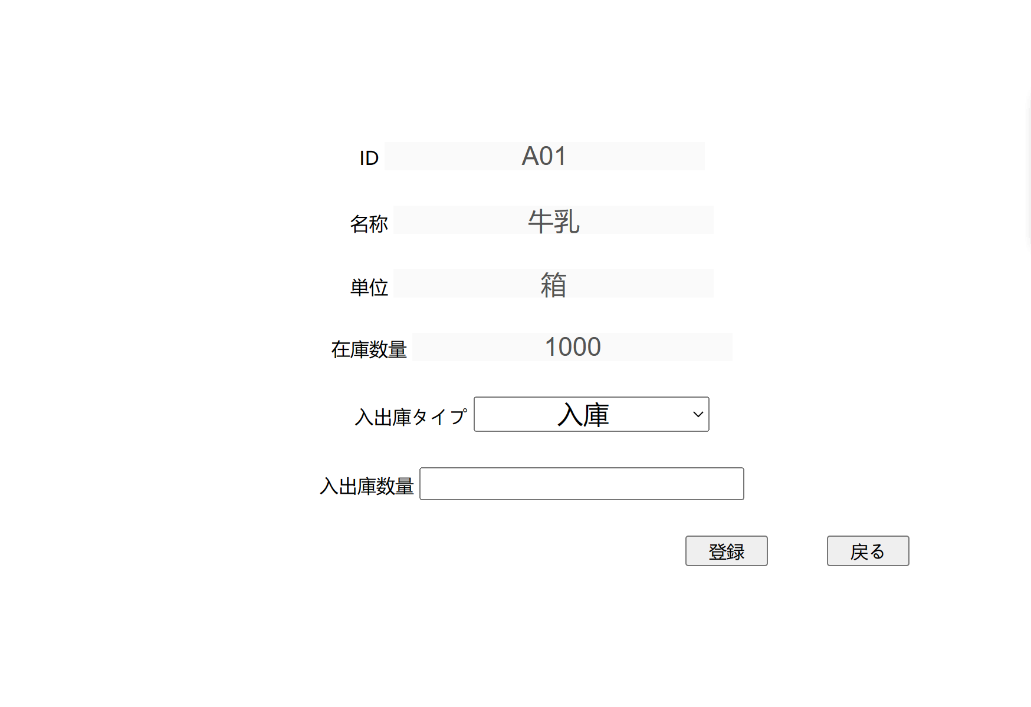
単体試験仕様書 |  | システムID | KS | 画面ID | KS001 | 作成者 | 趙 | 更新者
 |  | システム名称 | 倉庫管理システム | 画面名 | 入出庫情報登録 | 作成日 | 2022-10-25 | 更新日

 | 初期画面

ケース
単体試験仕様書 |  |  |  | システムID | KS | 画面ID |  |  | KS001 |  |  |  |  |  | 作成者 |  |  | 更新者
 |  |  |  | システム名称 | 倉庫管理システム | 画面名 |  |  | 入出庫情報登録 |  |  |  |  |  | 作成日 |  |  | 更新日

チェック内容
チェックポイント
 |  |  |  |  |  |  | 1 | 2 | 3 | 4 | 5 | 6 | 7 | 8 | 9 | 10 | 11
チェック条件 | 画面初期表示 |  |  |  |  |  | ○
ケース６の前提
入出庫タイプ：出庫

 | 入出庫数量
 |  | 未入力場合 |  |  |  |  |  | ○
 |  | 入力する場合 |  |  |  |  |  |  | ○ | ○ | ○ | ○ | ○ | ○
 |  |  | 数字以外の文字を入力 |  |  |  |  |  | ○
 |  |  | 数字1より小さい整数を入力 |  |  |  |  |  |  | ○
 |  |  | 小数を入力 |  |  |  |  |  |  |  | ○
 |  |  | 在庫数量より大きい整数を入力 |  |  |  |  |  |  |  |  | ○
 |  |  | 数字5桁以上を入力 |  |  |  |  |  |  |  |  |  | ○
 | 登録ボタンを押下する場合 |  |  |  |  |  |  | ○ | ○ | ○ | ○ | ○ | ○ | ○

 | 戻るボタンを押下する場合 |  |  |  |  |  |  |  |  |  |  |  |  |  | ○

確認内容 | 在庫ID表示されること。 |  |  |  |  |  | ○
 | 在庫名称表示されること。 |  |  |  |  |  | ○
 | 単位表示されること。 |  |  |  |  |  | ○
 | 在庫数量表示されること。 |  |  |  |  |  | ○
 | 入出庫タイプコンボボックス
 | 入庫表示されること。（入庫.出库選択のみ） |  |  |  |  |  | ○
 | 入出庫数量が空白表示されること。 |  |  |  |  |  | ○

 | エラー「入出庫数量を入力してください。」が表示されること。 |  |  |  |  |  |  | ○
 | エラー「数字を入力してください。」が表示されること。 |  |  |  |  |  |  |  | ○
 | エラー「０より大きい整数を入力してください。」が表示されること。 |  |  |  |  |  |  |  |  | ○ | ○
 | エラー「在庫数量が不足、ご確認の上、再度入力してください」が表示されること。 |  |  |  |  |  |  |  |  |  |  | ○
 | エラー「最大5桁までの数字を入力してください。」が表示されること。 |  |  |  |  |  |  |  |  |  |  |  | ○
 | 入力内容をDBに保存すること。 |  |  |  |  |  |  |  |  |  |  |  |  | ○
 | 入出庫情報一覧画面へ遷移すること。 |  |  |  |  |  |  |  |  |  |  |  |  | ○ | ○

実施結果
実施者
検証日
確認者
確認日

ケース (境界値)
単体試験仕様書 |  |  | システムID | KS | 画面ID |  |  |  | KS001 |  |  |  |  | 作成者 | 更新者
 |  |  | システム名称 | 倉庫管理システム | 画面名 |  |  |  | 入出庫情報登録 |  |  |  |  | 作成日 | 更新日

チェック内容
チェックポイント
 |  |  |  |  |  | 1 | 2 | 3 | 4 | 5

 | 入出庫数量入力
 |  | 在庫数量より大きい整数を入力 |  |  |  | ○
 |  | 在庫数量に等しい整数を入力 |  |  |  |  | ○
 |  | 在庫数量より小さい整数を入力 |  |  |  |  |  | ○
 |  | 0 |  |  |  |  |  |  | ○
 |  | -1 |  |  |  |  |  |  |  | ○
 |  | 9999 |  |  |  |  |  |  |  |  | ○
 |  | 10000 |  |  |  |  |  |  |  |  |  | ○
 |  | 10001 |  |  |  |  |  |  |  |  |  |  | ○
 | 登録ボタンを押下する場合 |  |  |  |  | ○ | ○ | ○ | ○ | ○ | ○ | ○ | ○

 | エラー「在庫数量が不足、ご確認の上、再度入力してください」が表示されること。 |  |  |  |  | ○
 | エラー「０より大きい整数を入力してください。」が表示されること。 |  |  |  |  |  |  |  | ○ | ○
 | エラー「最大5桁までの数字を入力してください。」が表示されること。 |  |  |  |  |  |  |  |  |  |  |  | ○
 | 入出庫情報一覧画面へ遷移すること。 |  |  |  |  |  | ○ | ○ |  |  | ○

実施結果
実施者
検証日
確認者
確認日

